Лист1
+1 | *4 |  |  |  | >=65

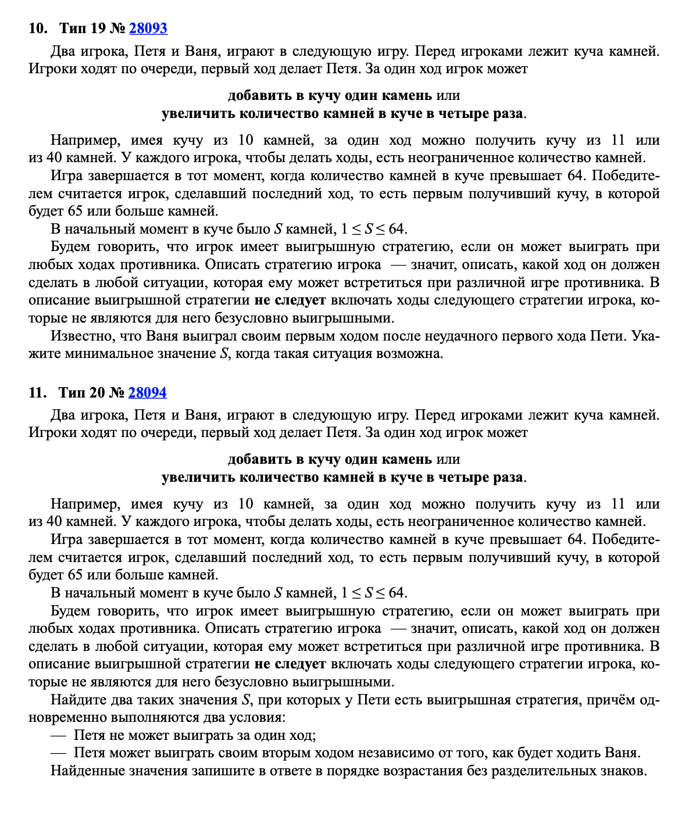

 |  |  | Петя | Ваня
 |  | 4 | 5 | 20 |  | 4
 |  |  | 16 | 64

 |  |  | Петя | Ваня | Петя
 |  | 11 | 12 | 13 | 52
 |  |  |  | 48 | 192 | 1011

 |  |  | 13 | 14 | 56
 |  |  |  | 52 | 208

 |  | Петя | Ваня | Петя | Ваня
 | 3 | 4 | 5 | 6 | 24
 |  |  |  | 20 | 80
 |  |  |  |  |  | 3
 |  |  | 16 | 17 | 68
 |  |  |  | 64 | 256

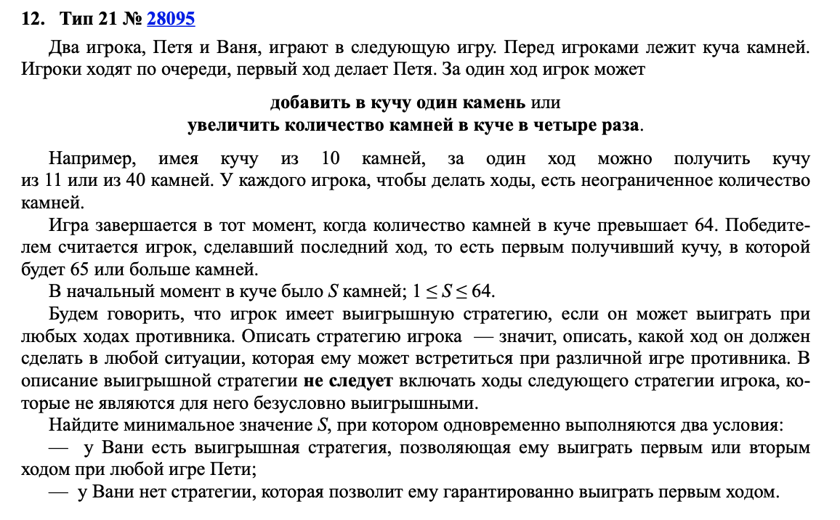
 |  | 12 | 13 | 14 | 56
 |  |  |  | 52 | 208

 |  |  | 48 | 49 | 196
 |  |  |  | 192 | 768

